설명

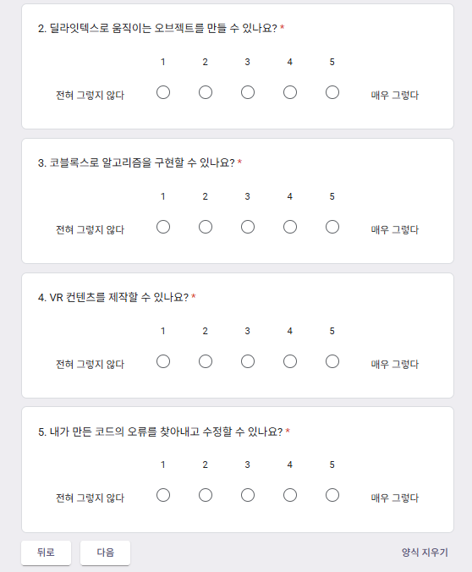
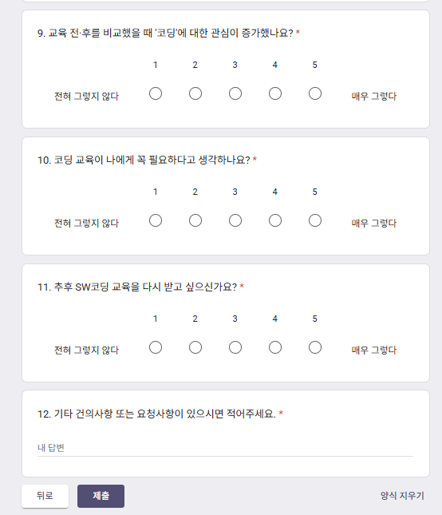
구분 | 1번 | 2번 | 3번 | 4번 | 5번 | 6번 | 7번 | 8번 | 9번 | 10번 | 11번 | 12번 |  | 링크 | https://forms.gle/H2FYUWMqpoLy9XFc8 | << 구글폼링크 넣는 곳
1번 | 4 | 3 | 5 | 5 | 5 |  |  |  |  |  |  |  | 5점 | 딜레이 | 10 | << 딜레이 시간의 +- 30% 간격으로 진행
 | 1 | 1 | 0 | 0 | 0 |  |  |  |  |  |  |  | 4점 | 항목별 설명
 | 0 | 1 | 0 | 0 | 0 |  |  |  |  |  |  |  | 3점 |  | 먼저 나오는 폼이 위, 나중에 나오는 것을 아래에 두면 됩니다.
 | 0 | 0 | 0 | 0 | 0 |  |  |  |  |  |  |  | 2점 |  | 점수를 입력하는 곳입니다. 2행이 5점의 개수 3행이 4점… 6행이 1점의 개수입니다. 2행에는 수식이 걸려있어서 3~6행만 수정하면 됩니다.
 | 0 | 0 | 0 | 0 | 0 |  |  |  |  |  |  |  | 1점 |  | A7에만 명수를 입력하면 됩니다. A13은 자동으로 A7과 동일하게 수정됩니다.
5 | 4.80 | 4.40 | 5.00 | 5.00 | 5.00 |  |  |  |  |  |  |  | 4.84 |  | 번호당 평균 |  | 참여 유형별 평균 | 전체 평균 (실제 인원별 점수)
2번 | 4 | 3 | 5 | 5 | 5
 | 1 | 1 | 0 | 0 | 0 |  |  |  |  |  |  |  |  | 사용 방법
 | 0 | 1 | 0 | 0 | 0 |  |  |  |  |  |  |  |  | 1. A7에 명수를 입력 , AB1에 구글폼링크, AB2에 딜레이 간격 입력
 | 0 | 0 | 0 | 0 | 0 |  |  |  |  |  |  |  |  | 2. 조사 항목 개수에 맞춰 B행을 쭈욱 늘려 문향의 개수를 맞춘다. (기본은 5문항인데 필요시 필요한만큼 늘리면 됨. 반대로 안 쓰면 지워야 함)
 | 0 | 0 | 0 | 0 | 0 |  |  |  |  |  |  |  |  | 3. 3~6행에 원하는 평균이 되도록 수정
5 | 4.80 | 4.40 | 5.00 | 5.00 | 5.00 |  |  |  |  |  |  |  | 4.84 | 4. 폼에서 주관식은 필수항목 해제
3번 | 4 | 3 | 5 | 5 | 5 |  |  |  |  |  |  |  |  | 5. 폼 개수에 맞게 복사 (최대 3개)
 | 1 | 1 | 0 | 0 | 0 |  |  |  |  |  |  |  |  | 6. 파일을 저장하고 업로드
 | 0 | 1 | 0 | 0 | 0
 | 0 | 0 | 0 | 0 | 0
 | 0 | 0 | 0 | 0 | 0 |  |  |  |  |  |  |  |  | 이 파일을 실행시 선생님을 1번에 5점 4개, 4점에 1개 / 2번에 5점 3개, 4점 1개, 3점 1개 / … 이런식으로 동작함
5 | 4.80 | 4.40 | 5.00 | 5.00 | 5.00 |  |  |  |  |  |  |  | 4.84

 |  |  |  |  |  |  |  |  |  |  |  |  | 4.84

구글폼 양식

1. 처음 설명 페이지가 있어야 하고, |  |  |  |  |  |  |  | 2. 첫번째 폼이 나옵니다. 여긴 5개므로 F까지 만들어야 합니다. |  |  |  |  |  |  | 3. 두번째 폼으로 나옵니다. 여긴 11개므로 L까지 만들어야 합니다. 주관식은 필수를 해제해야합니다.

